Реестр рисков
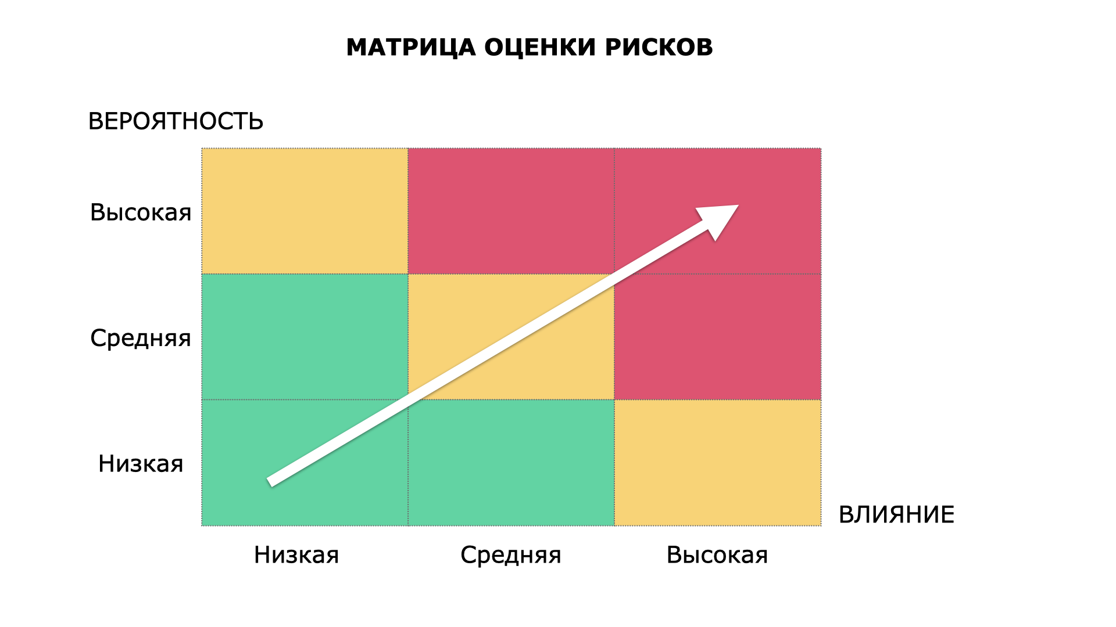
№ | Категория | Описание | Вероятность | Влияние | Величина | Последствия | План митигации
1 | Технические риски | Ошибки в базе данных о составе продуктов (некорректная калорийность/БЖУ) из-за пользовательских или сторонних источников данных. | Средняя | Высокая | Высокий | Пользователи получают неверные рекомендации по питанию, теряют доверие к точности сервиса, растёт число негативных отзывов. | Ввести модерацию и верификацию записей о продуктах, приоритизировать проверенные записи, добавить отчёт пользователей о неточностях.
2 | Технические риски | Сбой или деградация производительности серверной инфраструктуры (синхронизация дневника питания) при пиковых нагрузках. | Низкая | Высокая | Средний | Приложение становится недоступным или медленным, пользователи не могут внести данные о приёме пищи вовремя и уходят к конкурентам. | Автоматическое масштабирование серверов, нагрузочное тестирование перед пиками (Новый год, начало сезона диет), мониторинг.
3 | Управленческие риски | Нереалистичное планирование сроков релиза новых функций (например, интеграция с носимыми устройствами) без учёта тестирования. | Средняя | Средняя | Средний | Срыв сроков релиза, выпуск сырой функциональности, необходимость экстренных изменений после релиза. | Закладывать резерв времени на QA в план релиза, применять поэтапный выпуск функций ограниченной группе пользователей.
4 | Управленческие риски | Неэффективная приоритизация задач: ресурсы команды уходят на второстепенные функции в ущерб ключевым (например, точность базы продуктов). | Средняя | Средняя | Средний | Основной ценностный функционал развивается медленнее конкурентов, снижается удержание пользователей. | Внедрить регулярную (ежеквартальную) приоритизацию задач на основе метрик и обратной связи пользователей.
5 | Организационные риски | Высокая текучесть или нехватка квалифицированных диетологов/нутрициологов, отвечающих за проверку контента и рекомендаций. | Средняя | Средняя | Средний | Снижается качество и достоверность советов по питанию внутри приложения, увеличивается нагрузка на оставшихся специалистов. | Формировать резервный список внештатных экспертов, документировать стандарты проверки контента для быстрого ввода новых людей в процесс.
6 | Организационные риски | Слабая координация между командами разработки, маркетинга и поддержки при запуске платных подписок (Premium). | Высокая | Средняя | Средний | Пользователи сталкиваются с противоречивой информацией о тарифах, растёт количество обращений в поддержку и запросов на возврат средств. | Ввести единый релизный чек-лист с согласованием всех департаментов и общий календарь запусков функций и маркетинговых кампаний.
7 | Внешние риски | Изменение требований регуляторов к обработке персональных и медицинских данных пользователей (вес, состояние здоровья, ФЗ и аналоги). | Средняя | Высокая | Высокий | Штрафы, блокировка приложения в отдельных регионах, необходимость срочной доработки политики обработки данных. | Регулярный юридический аудит соответствия требованиям в ключевых регионах присутствия, назначение ответственного за защиту данных.
8 | Внешние риски | Появление или усиление конкурентов (MyFitnessPal, Yazio и др.) с более точной базой продуктов или встроенным ИИ-ассистентом. | Высокая | Средняя | Средний | Отток пользователей к конкурентам, снижение конверсии в платную подписку, потеря доли рынка. | Мониторинг фич конкурентов, инвестиции в уникальные возможности (интеграции, персонализация), программы лояльности для удержания.
9 | Риски информационной безопасности | Утечка персональных данных пользователей (вес, история питания, платёжные данные Premium-подписки) в результате кибератаки или ошибки конфигурации. | Низкая | Высокая | Высокий | Репутационный ущерб, отток пользователей, судебные иски и штрафы регуляторов, потеря доверия партнёров. | Шифрование данных, регулярный тест и аудит безопасности, план реагирования на инциденты, cyber-страхование.
10 | Риски информационной безопасности | Компрометация аккаунтов пользователей из-за слабой парольной политики или отсутствия многофакторной аутентификации. | Средняя | Средняя | Средний | Несанкционированный доступ к личным данным о здоровье и питании, жалобы пользователей, репутационные потери. | Внедрить обязательную сложность пароля, добавить опциональную двухфакторную аутентификацию, уведомления о новых входах в аккаунт.

